Sheet1
Descriere scurta a caracteristicilor procesorului pe care s-au efectuat experimentele:
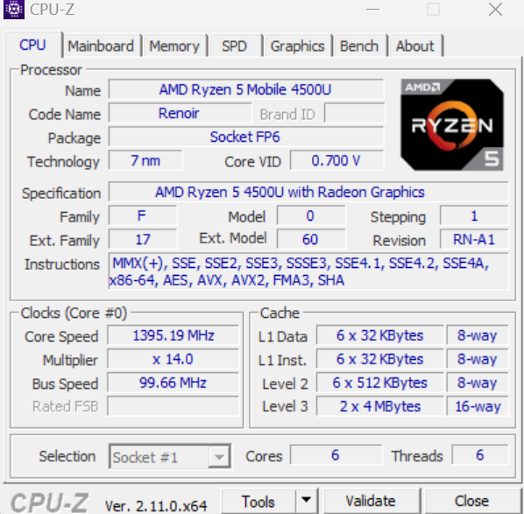
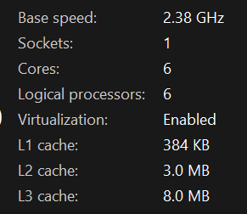

Procesor: AMD Ryzen 5 4500U
Frecventa de baza: 2.38 GHz
Frecventa in turbo pana la: 4.0 GHz
Numar core-uri: 6
Numar threaduri-uri: 6
Instructiuni pe intregi: 31,409 Mops/Sec
Instructiuni in virgula mobila: 22,132 Mops/Sec

Exercitiul 2 din laboratorul 1:

Upper limit | Execution time (clock cycles)
value | No threads | 1 thrs. | 2 thrs. | 4 thrs. | 8 thrs. | 16 thrs. | 32 thrs. | 64 thrs.
L1 = 1000 | 0.000339 | 0.000931 | 0.000717 | 0.000875 | 0.000982 | 0.001619 | 0.002547 | 0.00411
L2 = 10000 | 0.021196 | 0.022475 | 0.017304 | 0.009873 | 0.00899 | 0.005944 | 0.00583 | 0.00659
L3 = 100000 | 1.697369 | 1.690939 | 1.243113 | 0.719306 | 0.417751 | 0.382231 | 0.33331 | 0.292169
L4 = 1000000 | 137.456263 | 137.73522 | 101.572126 | 58.628367 | 34.238872 | 26.898425 | 24.401052 | 23.706883
L5 = 2000000 | 531.287324 | 526.976105 | 387.08233 | 223.34913 | 130.546027 | 101.70299 | 92.577094 | 90.531713

Pentru L1 = 1000, valoarea fiind mica timpul cel mai bun e obtinut pentru implementarea care nu foloseste thread-uri. In acest caz cu cat crestem numarul de thread-uri timpul de executie creste.

Pentru L2 = 10000, se observa ca odata cu cresterea numarului de threaduri timpul scade, dar valoarea fiind una nu foarte mare, nu mai apar imbunatatiri dupa ce se trece de pragul de 16 thread-uri.

Pentru L3 = 100000, se vad imbunatatiri de fiecare data cand se creste numarul de thread-uri, dar o data cu trecerea pragului de 8 threaduri imbunatatirile sunt foarte mici.

Pentru L4 = 1000000, din nou se observa imbunatatiri o data cu cresterea numarului de threaduri, dar din nou dupa trecerea pragului de 8 threaduri imbunatatirile sunt tot maici, iar diferenta dintre 32 si 64 de threaduri e foarte mica.

Pentru L5 = 2000000, rezultatele sunt aproximativ la fel ca pentru L4, dar deja chiar si diferenta dintre 16, 32 si 64 e foarte mica.

In concluzie, in urma testelor se observa ca folosirea unui singur thread nu face nici o diferenta fata de folosirea doar unui thread, iar folosirea mai multor threaduri e foarte convenabila pentru cand avem de calculat o multime de valori reducand cu mult timpii de executie. Totodata se observa ca dupa ce numarul de thread-uri depaseste numarul de core-uri ale procesorului, imbunatatirile timpilor devin tot mai mici odata cu cresterea numarului de threaduri.

Exercitiile 1 si 2 din laboratorul 2:

Exercitiul 1:

Measurement number |  | CPUID execution time (clock cycles)
1 |  | 1306
2 |  | 1282
3 |  | 1307
4 |  | 1306
5 |  | 1330
6 |  | 1306
7 |  | 1353
8 |  | 1330
9 |  | 1520
10 |  | 1306
Average time |  | 1334.6

Measurement number |  | ADD (reg) | ADD (var) | MULL | FDIV | FSUB
1 |  | 25 | 0 | 47 | 95 | 95
2 |  | 24 | 24 | 48 | 96 | 13300
3 |  | 0 | 0 | 48 | 94 | 72
4 |  | 24 | 23 | 71 | 72 | 96
5 |  | 190 | 0 | 0 | 95 | 95
Average time: |  | 52.6 | 9.4 | 42.8 | 90.4 | 2731.6

Exercitiul 2:

Measurment number |  | rdtsc time (clock cycles) |  | clock time (clock cycles)
 |  | static array | dynamic array | static array | dynamic array
1 |  | 47 | 32181 | 0 | 0
2 |  | 23 | 32490 | 0 | 0
3 |  | 48 | 33440 | 0 | 0
4 |  | 23 | 31279 | 0 | 0
5 |  | 47 | 31991 | 0 | 0
Average time: |  | 37.6 | 32276.2 | 0 | 0

Array length | Initial sort time (clock cycles) |  | Optimized sort time (clock cycles)
 | static array | dynamic array | static array | dynamic array |  |  |  |  | Array length (static) | Initial sort time (clock cycles) | Optimized sort time (clock cycles) | Array length (dynamic) | Initial sort time (clock cycles) | Optimized sort time (clock cycles)
100 | 23 | 33416 | 24510 | 22634
500 | 24 | 847186 | 131718 | 135114 |  |  |  |  | 100 | 23 | 24510 | 100 | 33416 | 22634
1000 | 47 | 4201661 | 315210 | 348697 |  |  |  |  | 500 | 24 | 131718 | 500 | 847186 | 135114
5000 | 48 | 107726674 | 1878078 | 1893327 |  |  |  |  | 1000 | 47 | 315210 | 1000 | 4201661 | 348697
10000 | 47 | 399759073 | 7247240 | 4438340 |  |  |  |  | 5000 | 48 | 1878078 | 5000 | 107726674 | 1893327
 |  |  |  |  |  |  |  |  | 10000 | 47 | 7247240 | 10000 | 399759073 | 4438340

